Calculo constante de tiempo
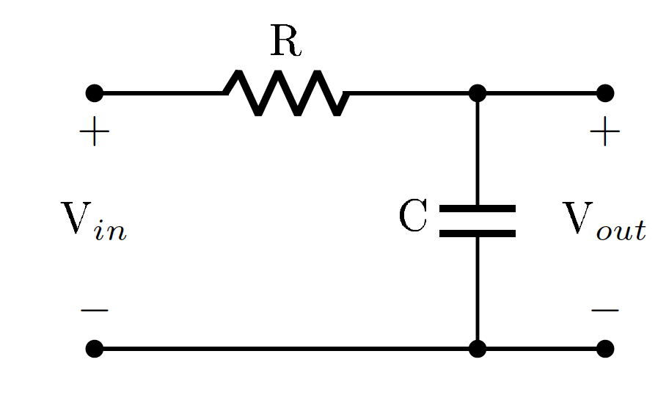

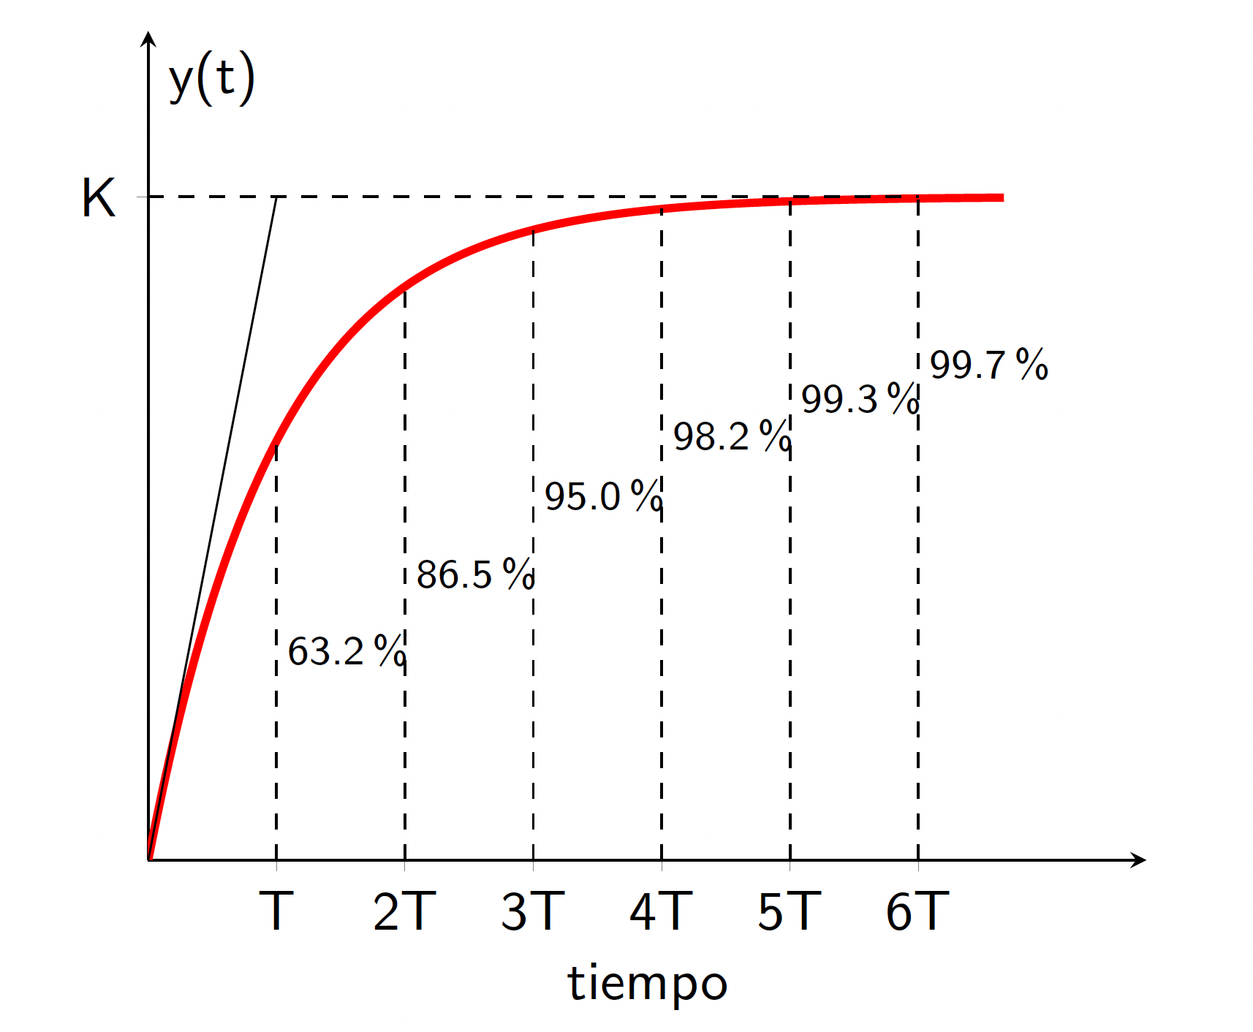
Calcula el valor de la constante de tiempo (T) de forma experimental y compara su valor con la constante de tiempo teórica para ello aplica una señal cuadrada de baja frecuencia.

Constante de tiempo experimental | 5.00E-05
Constante de tiempo teórica | 4.70E-05

Salida condensador
 |  |  | Vin (V) | 10
 |  |  | R (Ohms) | 1000
 |  |  | C (F) | 4.70E-08

 |  |  | Constante de tiempo (1/s) | 4.7E-05
 |  |  | wc (rad/S) | 0

 |  |  |  |  | Defase= 360*dt*f

Frecuencia (Hz) | Frecuencia (rad/s) | Vout (V) | Magnitud experimental (dB): 20*log10(Vout/Vin) | Diferencia temporal entre señales (s) | Desafase experimental (grados) | Magnitud teórica (dB) | Desfase teórico (grados)
100 | 628.32 | 10.08 | 0.07 | 0.000000E+00 | 0 | 0.00 | -1.69
200 | 1256.64 | 10.08 | 0.07 | 0.000000E+00 | 0 | -0.02 | -3.38
400 | 2513.27 | 9.92 | -0.07 | 2.500000E-05 | -3.6 | -0.06 | -6.74
600 | 3769.91 | 9.92 | -0.07 | 3.200000E-05 | -6.912 | -0.13 | -10.05
800 | 5026.55 | 9.76 | -0.21 | 5.000000E-05 | -14.4 | -0.24 | -13.29
1000 | 6283.19 | 9.6 | -0.35 | 5.100000E-05 | -18.36 | -0.36 | -16.45
2000 | 12566.37 | 8.64 | -1.27 | 5.000000E-05 | -36 | -1.30 | -30.57
4000 | 25132.74 | 6.48 | -3.77 | 3.300000E-05 | -47.52 | -3.79 | -49.75
6000 | 37699.11 | 4.88 | -6.23 | 2.400000E-05 | -51.84 | -6.17 | -60.56
8000 | 50265.48 | 3.92 | -8.13 | 2.200000E-05 | -63.36 | -8.18 | -67.06
10000 | 62831.85 | 3.28 | -9.68 | 1.900000E-05 | -68.4 | -9.88 | -71.29
20000 | 125663.71 | 1.62 | -15.81 | 1.100000E-05 | -79.2 | -15.55 | -80.39
40000 | 251327.41 | 0.96 | -20.35 | 6.000000E-06 | -86.4 | -21.48 | -85.16
60000 | 376991.12 | 0.64 | -23.88 | 4.000000E-06 | -86.4 | -24.98 | -86.77
80000 | 502654.82 | 0.48 | -26.38 | 3.000000E-06 | -86.4 | -27.48 | -87.58
100000 | 628318.53 | 0.4 | -27.96 | 2.400000E-06 | -86.4 | -29.41 | -88.06
 | Curva teórica | Curva experimental
628.32 | 0.00 | 0.07
1256.64 | -0.02 | 0.07
2513.27 | -0.06 | -0.07
3769.91 | -0.13 | -0.07
5026.55 | -0.24 | -0.21
6283.19 | -0.36 | -0.35
12566.37 | -1.30 | -1.27
25132.74 | -3.79 | -3.77
37699.11 | -6.17 | -6.23
50265.48 | -8.18 | -8.13
62831.85 | -9.88 | -9.68
125663.71 | -15.55 | -15.81
251327.41 | -21.48 | -20.35
376991.12 | -24.98 | -23.88
502654.82 | -27.48 | -26.38
628318.53 | -29.41 | -27.96

Salida resistencia
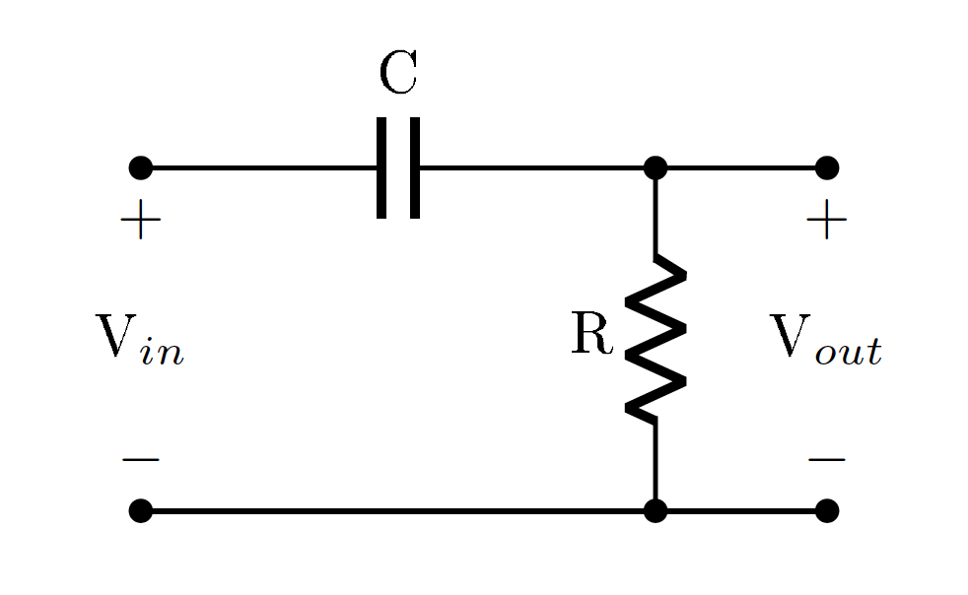

 |  |  | Vin (V) | 10
 |  |  | R (Ohms) | 1000
 |  |  | C (F) | 4.70E-08

 |  |  | Constante de tiempo (1/s)
 |  |  | wc (rad/S)

 |  |  |  |  | Defase= 360*dt*f

Frecuencia (Hz) | Frecuencia (rad/s) | Vout (V) | Magnitud experimental (dB): 20*log10(Vout/Vin) | Diferencia temporal entre señales (s) | Desafase experimental (grados) | Magnitud teórica (dB) | Desfase teórico (grados)
100 | 628.32 | 3.04E-01 | -30.34 | 0.00 | 90 | -30.60 | 88.31
200 | 1256.64 | 5.80E-01 | -24.73 | 0.00 | 86.4 | -24.59 | 86.62
400 | 2513.27 | 1.14 | -18.86 | 0.00 | 83.52 | -18.61 | 83.26
600 | 3769.91 | 1.67 | -15.55 | 0.00 | 82.08 | -15.17 | 79.95
800 | 5026.55 | 2.2 | -13.15 | 0.00 | 72 | -12.77 | 76.71
1000 | 6283.19 | 2.72 | -11.31 | 0.00 | 68.4 | -10.96 | 73.55
2000 | 12566.37 | 4.84 | -6.30 | 0.00 | 55.44 | -5.87 | 59.43
4000 | 25132.74 | 7.28 | -2.76 | 0.00 | 43.2 | -2.35 | 40.25
6000 | 37699.11 | 8.24 | -1.68 | 0.00 | 32.4 | -1.20 | 29.44
8000 | 50265.48 | 8.8 | -1.11 | 0.00 | 25.92 | -0.72 | 22.94
10000 | 62831.85 | 8.96 | -0.95 | 0.00 | 18 | -0.47 | 18.71
20000 | 125663.71 | 9.28 | -0.65 | 0.00 | 8.928 | -0.12 | 9.61
40000 | 251327.41 | 9.5 | -0.45 | 0.00 | 5.76 | -0.03 | 4.84
60000 | 376991.12 | 9.6 | -0.35 | 0.00 | 3.24 | -0.01 | 3.23
80000 | 502654.82 | 9.6 | -0.35 | 0.00 | 2.6784 | -0.01 | 2.42
100000 | 628318.53 | 9.6 | -0.35 | 0.00 | 1.44 | 0.00 | 1.94

